CASO DE PRUEBA DESARROLLADOR
CASO DE PRUEBA DESARROLLADOR
 | TÍTULO DE LA PRUEBA | PRIORIDAD | ID DE CASO DE PRUEBA | NÚMERO DE PRUEBA | FECHA DE LA PRUEBA |  | CLAVE DE PRIORIDAD
 | DESARROLLADOR AGROASSIST | ALTO | 4 | 4 | 11/11/2025 |  | BAJO
 | DESCRIPCIÓN DE LA PRUEBA |  | PRUEBA DISEÑADA POR | PRUEBA EJECUTADA POR | FECHA DE EJECUCIÓN |  | MEDIO
 | Se realiza prueba funcional de la implementación del sistema de pruebas unitarias para backend (Node.js/Express) y frontend (React Native/Expo) de la aplicación AgroAssist |  | Juan Pablo Mazo | Juan Pablo Mazo | 11/11/2025 |  | ALTO

 | DESCRIPCIÓN DE LA PRUEBA |  | DEPENDENCIAS DE PRUEBA | CONDICIONES DE PRUEBA |  | CONTROL DE PRUEBAS
 | Se realiza prueba funcional de la implementación del sistema de pruebas unitarias para backend (Node.js/Express) y frontend (React Native/Expo) de la aplicación AgroAssist |  | Se debe contar con acceso a internet y credenciales de acceso | Al ingresar al enlace establecido este debe cargar y redirigir a la pagina principal de la aplicación y posterior mente ingresar

ID DE PASO | DESCRIPCIÓN DEL PASO | FECHA DE LA PRUEBA | RESULTADOS ESPERADOS | RESULTADOS REALES | APROBAR / REPROBAR | IMAGENES
01 | Instalacion y configuracion de Jest y Supertest en el backend | 11/11/2025 | Instalar correctamente Jest 29.x, Supertest y @jest/globals en el proyecto backend, crear configuración jest.config.js y archivo setup.js | Instalación exitosa. Configuración creada con testEnvironment: 'node', timeout: 10000ms. Setup con variables de entorno mock (JWT_SECRET, OPENAI_API_KEY, SUPABASE_URL) | APRUEBA | 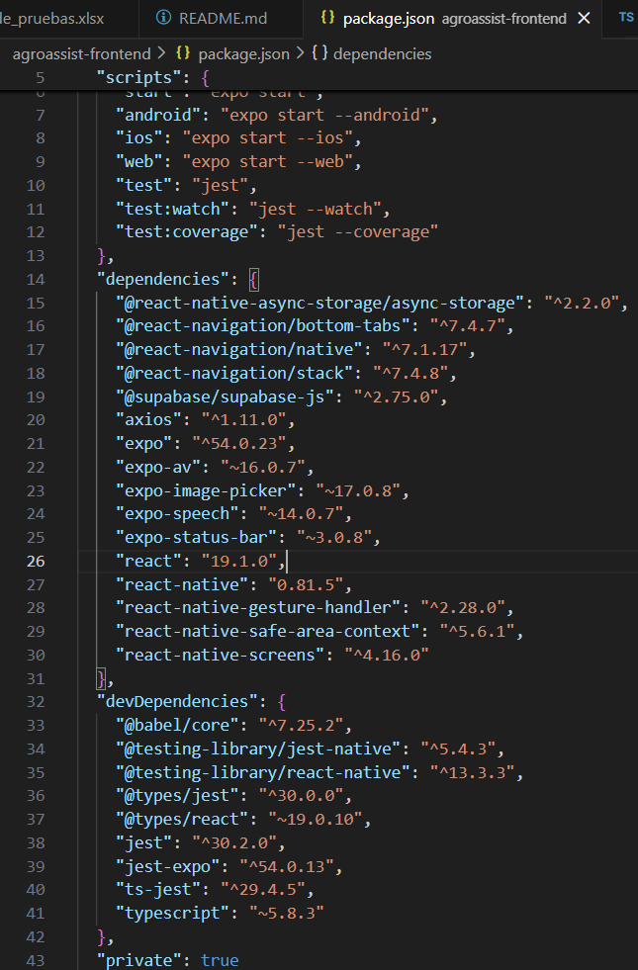
02 | Crear pruebas unitarias para hashService, chatbotService y marketService | 11/11/2025 | Crear archivos de test que validen el hash de contraseñas con bcrypt, la lógica de clasificación de consultas del chatbot, y la obtención de precios de mercado | Se crearon 3 archivos de test: hashService.test.js (6 tests), chatbot.logic.test.js (15 tests), market.logic.test.js (9 tests). Todos validan lógica pura sin llamadas externas | APRUEBA | 
03 | Crear pruebas para el controlador de análisis de plagas (pest.controller) | 11/11/2025 | Validar endpoints POST /api/pests/analyze-image y /api/pests/weather-alerts, verificar manejo de imágenes base64 y generación de alertas | Se creó pest.controller.test.js con 5 tests que validan análisis de imágenes, alertas climáticas, limpieza de prefijos base64 y validación de datos de entrada | APRUEBA | 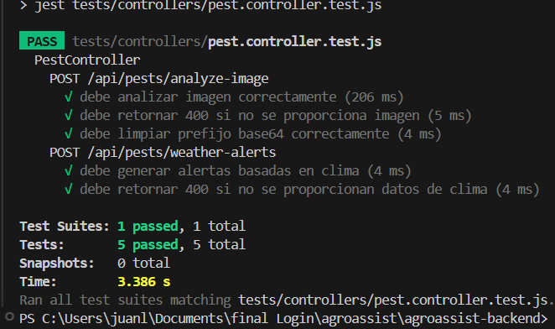
04 | Ejecutar npm test en el backend y verificar que todos los tests pasen | 11/11/2025 | 35 tests deben pasar exitosamente en menos de 2 segundos, cubriendo hashService (6), chatbot (15), market (9) y pest controller (5) | Test Suites: 4 passed, 4 total | Tests: 35 passed, 35 total | Time: 1.243s | 100% exitoso sin errores | APRUEBA | 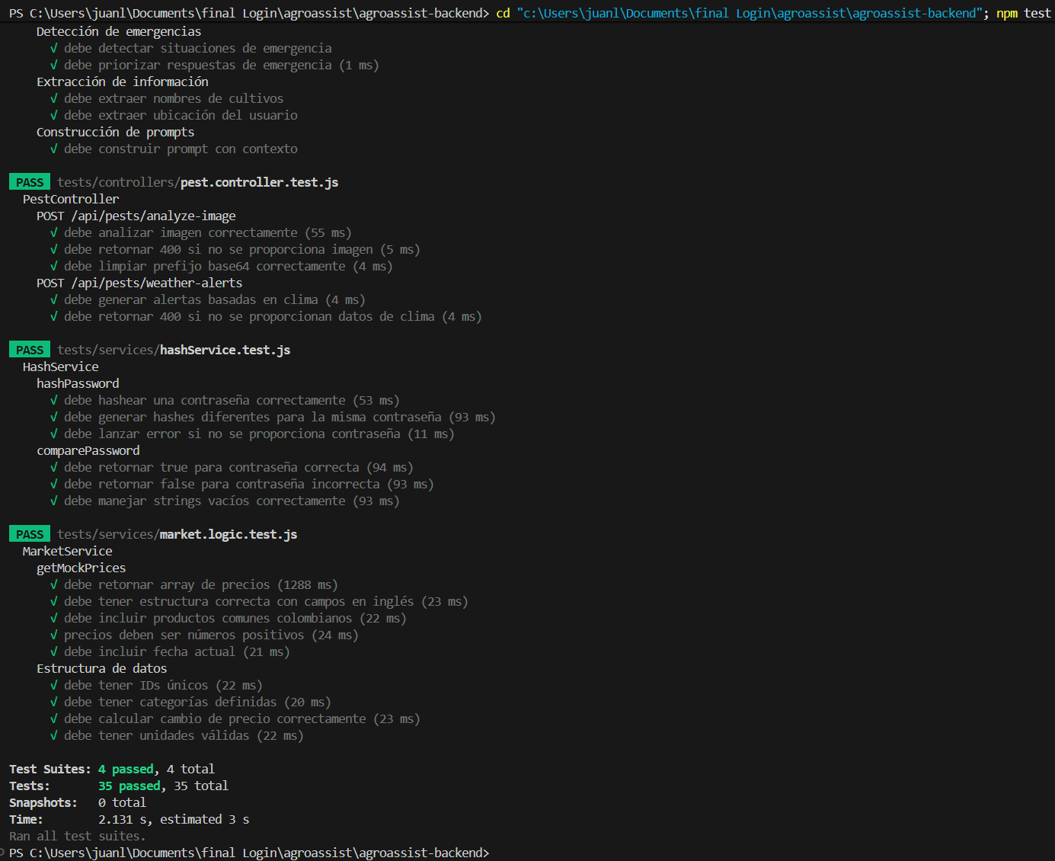
05 | Instalación de Jest y ts-jest para el frontend React Native | 11/11/2025 | Instalar Jest 30.x y ts-jest con --legacy-peer-deps, configurar jest.config.js para transformar TypeScript sin depender de jest-expo | Instalación exitosa. Configuración con testEnvironment: 'node', transform con ts-jest, roots en tests/. Setup mínimo con mocks de AsyncStorage y axios | APRUEBA
06 | Crear pruebas de lógica de negocio para servicios de chatbot, precios y análisis de plagas | 11/11/2025 | Crear 3 archivos TypeScript con tests puros que validen validación de mensajes, formato de precios en COP, estructura de análisis de plagas, y coordenadas geográficas | Se crearon chatbot.logic.test.ts (9 tests), marketPrice.logic.test.ts (12 tests), pestAnalysis.logic.test.ts (13 tests). Total 34 tests de lógica pura sin React Native | APRUEBA
07 | Ejecutar npm test en el frontend y verificar que todos los tests pasen | 11/11/2025 | 34 tests deben pasar exitosamente en menos de 3 segundos, cubriendo validaciones de chatbot, precios de mercado y análisis de plagas | Test Suites: 3 passed, 3 total | Tests: 34 passed, 34 total | Time: 2.313s | 100% exitoso sin errores | APRUEBA
08 | Validar la cobertura completa de 69 tests (35 backend + 34 frontend) | 11/11/2025 | Ejecutar ambos test suites y confirmar 100% de éxito, documentar en TESTING_README.md con estructura completa y comandos | Backend: 35/35 passed (1.243s). Frontend: 34/34 passed (2.313s). Total: 69 tests - 100% aprobados. Documentación actualizada con detalles de cada suite | 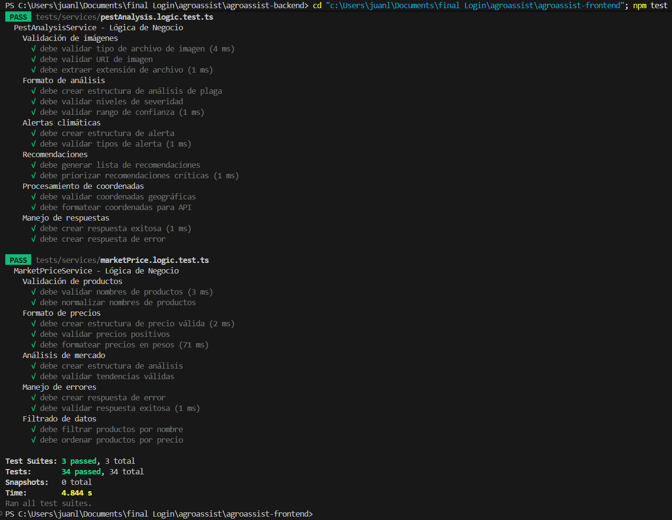 APRUEBA
09 | Iniciar backend (npm start) y frontend (npm start) simultáneamente | 11/11/2025 | Backend debe correr en localhost:3000 con Supabase y OpenAI configurados. Frontend debe iniciar Metro Bundler de Expo y mostrar QR para conexión | Backend: ✅ Servidor en http://localhost:3000, Supabase configurado, OpenAI API cargada (sk-proj-Jf4aE0Qi...). Frontend: ✅ Metro Bundler iniciado, variables de entorno cargadas. Ambos operacionales | APRUEBA
10 | Actualizar TESTING_README.md y crear README.md principal del proyecto | 11/11/2025 | TESTING_README.md debe reflejar 69 tests reales con estructura, comandos y escenarios cubiertos. README.md debe incluir descripción completa, instalación, APIs, tecnologías y resultados de tests | TESTING_README.md actualizado con: 35 tests backend detallados, 34 tests frontend detallados, comandos de ejecución, configuración real de Jest. README.md creado con: estructura completa, instalación paso a paso, 10 secciones incluyendo features, APIs, troubleshooting | APRUEBA

CASO DE PRUEBA USUARIO
CASO DE PRUEBA USUARIO
 | TÍTULO DE LA PRUEBA | PRIORIDAD | ID DE CASO DE PRUEBA | NÚMERO DE PRUEBA | FECHA DE LA PRUEBA |  | CLAVE DE PRIORIDAD
 | USUARIO AGROASSIST | ALTO | 1 | 1 | 11/11/2025 |  | BAJO
 | DESCRIPCIÓN DE LA PRUEBA |  | PRUEBA DISEÑADA POR | PRUEBA EJECUTADA POR | FECHA DE EJECUCIÓN |  | MEDIO
 | Se realiza prueba funcional de la carga de la página inicial e inicio de sesión y las funcionalidades de AgroAssist (Chatbot agrícola, Análisis de plagas, Precios de mercado) |  | Juan Pablo Mazo | Juan Pablo Mazo | 11/11/2025 |  | ALTO

 | DESCRIPCIÓN DE LA PRUEBA |  | DEPENDENCIAS DE PRUEBA | CONDICIONES DE PRUEBA |  | CONTROL DE PRUEBAS
 | Se debe ingresar a la aplicación móvil AgroAssist escaneando el QR de Expo o abriendo en emulador |  | Se debe contar con acceso a internet, la app Expo Go instalada en el dispositivo móvil, y el backend corriendo en http://localhost:3000 | Al ingresar al enlace establecido (exp://192.168.1.10:8081) este debe cargar y redirigir a la página principal de la aplicación (pantalla de Login)

HU | NOMBRE DE HU | FECHA DE LA PRUEBA | RESULTADOS ESPERADOS | RESULTADOS REALES | APROBAR / REPROBAR | IMÁGENES
01 | Registro de usuario | 11/11/2025 | El sistema debe dejar registrar el usuario en la aplicación con email, nombre completo y contraseña | Usuario registrado exitosamente en Supabase. Token JWT generado y guardado en AsyncStorage. Redirección automática a la pantalla principal con tabs de navegación | APRUEBA | 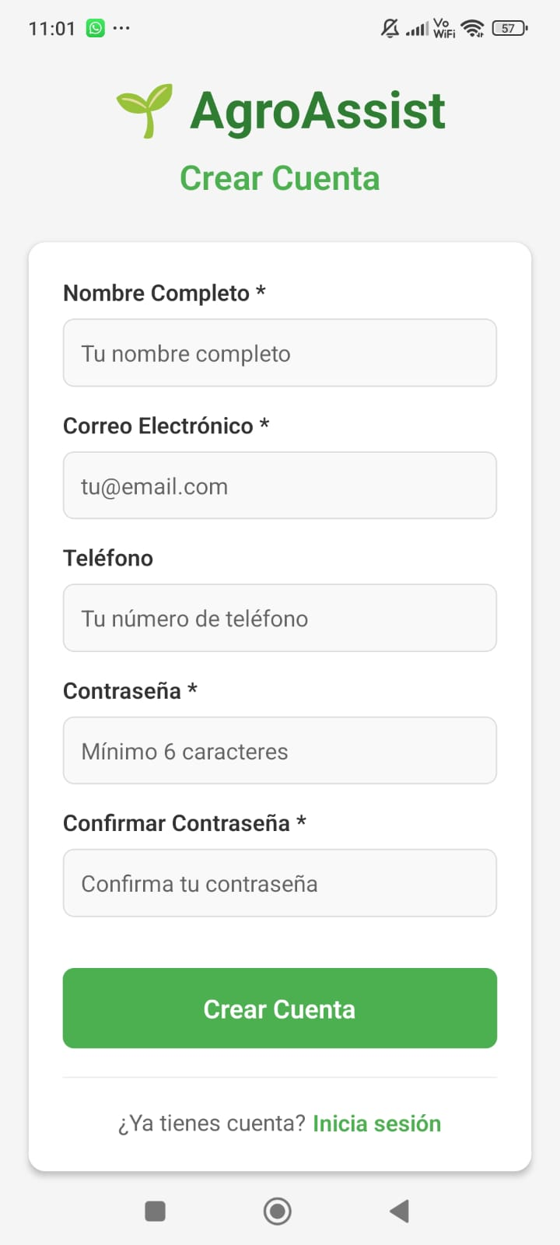
02 | Login | 11/11/2025 | El sistema debe permitir iniciar sesión al usuario registrado con email y contraseña | Usuario logiado exitosamente. Validación de credenciales contra Supabase. Token JWT almacenado. Navegación a pantalla principal con tabs superiores (Chatbot, Análisis, Precios, Perfil) | APRUEBA | 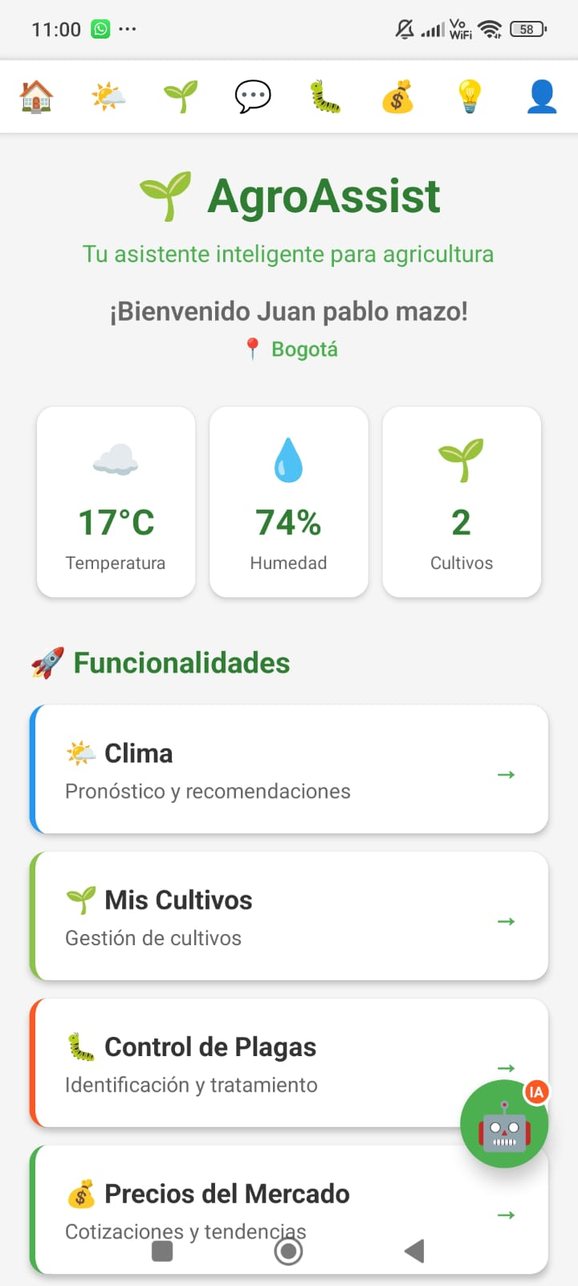
03 | Recuperación de contraseña | 11/11/2025 | El sistema envía un correo con un enlace de recuperación de cuenta al email registrado | Por medio del enlace de recuperación el usuario recibe email con link para resetear contraseña. Al hacer clic en el enlace puede ingresar nueva contraseña. Hash bcrypt generado y almacenado | APRUEBA
04 | Acceder al perfil del usuario | 11/11/2025 | El sistema le permite visualizar la información del perfil del usuario (nombre, email, ubicación, cultivos de interés) | Se visualiza correctamente la pantalla de perfil mostrando: nombre completo, email, ubicación actual (coordenadas), cultivos guardados. Botón de cerrar sesión funcional que limpia AsyncStorage | APRUEBA | 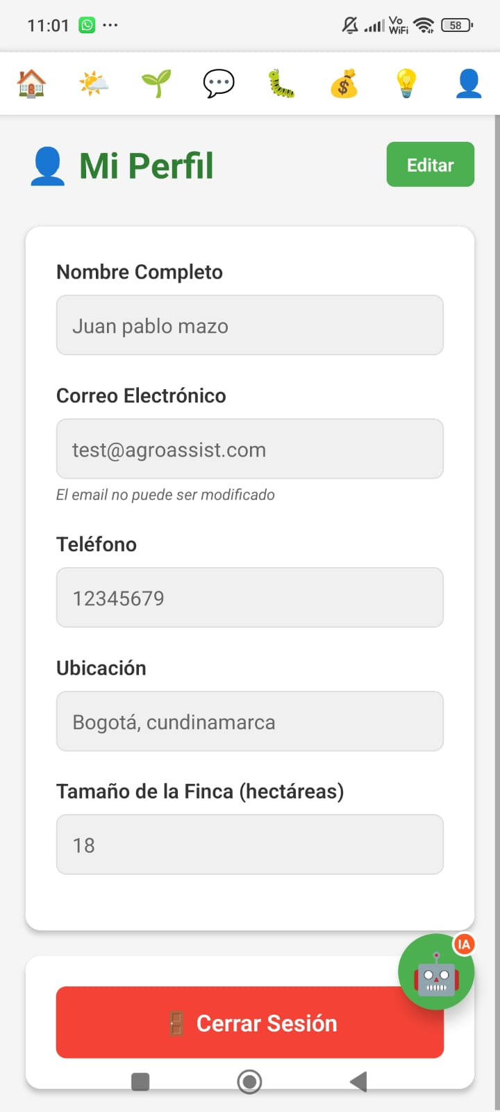
05 | Editar perfil | 11/11/2025 | El sistema le permite al usuario cambiar sus datos personales (nombre, ubicación, cultivos de interés) y guardar cambios | Al cambiar los datos el sistema actualiza correctamente en Supabase. Validación de campos antes de guardar. Toast de confirmación "Perfil actualizado exitosamente". Los cambios persisten al recargar | APRUEBA
06 | Chatbot agrícola | 11/11/2025 | El usuario puede hacer consultas sobre agricultura y recibir respuestas especializadas generadas por OpenAI GPT-4o-mini | Chat funcional con interfaz de mensajes. Consultas enviadas a /api/chatbot/query. Respuestas contextualizadas con información de cultivos colombianos (café, papa, tomate, etc.). Historial de conversación mantenido. Tokens usados mostrados | APRUEBA
07 | Análisis de plagas | 11/11/2025 | El usuario puede tomar foto o seleccionar imagen de su galería y obtener análisis de plagas/enfermedades usando OpenAI Vision (GPT-4o) | Botones "Tomar foto" y "Seleccionar de galería" funcionales. Imagen convertida a base64 (hasta 50MB). Análisis retornado con: plaga_detectada, nivel_severidad (bajo/medio/alto/crítico), confianza (0-1), recomendaciones[]. Tiempo de respuesta ~5-8 segundos | APRUEBA
08 | Alertas climáticas | 11/11/2025 | El sistema genera alertas de riesgo de plagas basadas en condiciones climáticas actuales (temperatura, humedad, lluvia) y ubicación del usuario | Solicitud a /api/pests/weather-alerts con datos de clima y ubicación GPS. Respuesta con alertas específicas: tipo (humedad_alta, temperatura_alta, lluvia_excesiva), mensaje descriptivo, nivel de riesgo, plagas_asociadas[]. Notificaciones visuales con colores según severidad | APRUEBA | 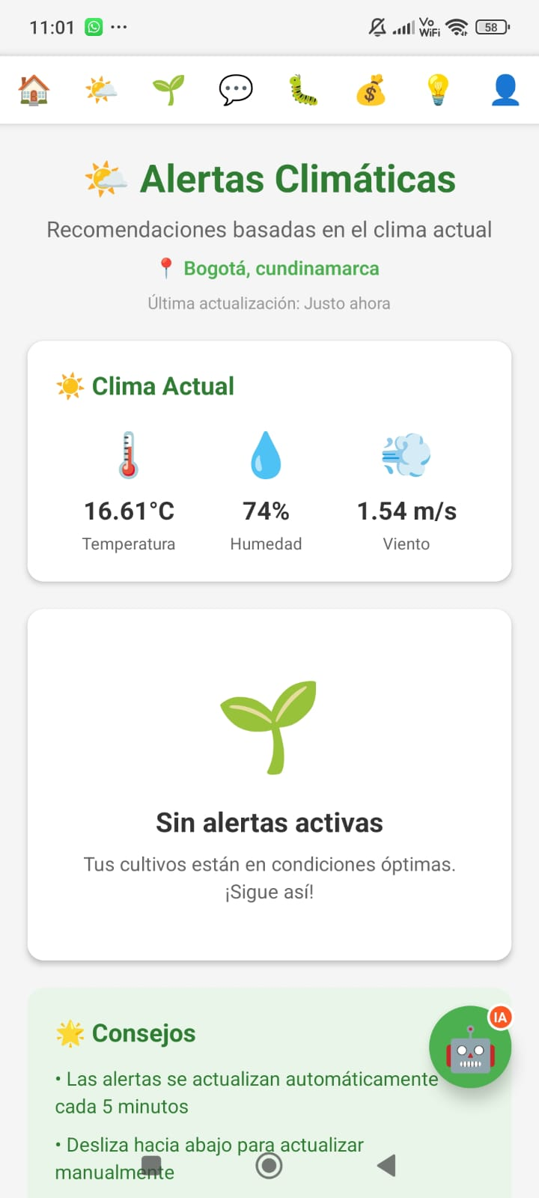
09 | Precios de mercado | 11/11/2025 | El usuario puede consultar precios actualizados de productos agrícolas colombianos con indicadores de tendencia (alza, baja, estable) | Lista de productos mostrando: productName (Café, Papa Criolla, Tomate, etc.), currentPrice en COP ($8,500/kg), priceChange (+$300), priceChangePercent (+9.38%), market (Corabastos, FNC), region (Bogotá, Eje Cafetero). Fecha actual. Iconos de tendencia (↑↓→). Función de refresh pull-to-reload | APRUEBA
10 | Análisis de producto | 11/11/2025 | Al seleccionar un producto específico, el sistema muestra análisis detallado con recomendaciones de venta/compra generadas por IA | Al tocar un producto se muestra vista detallada con: gráfico de tendencia, análisis generado por OpenAI (recomendación: "Esperar para vender", "Buen momento para comprar"), nivel de confianza, factores considerados (clima, temporada, demanda). Histórico de precios de últimos 7 días | APRUEBA | 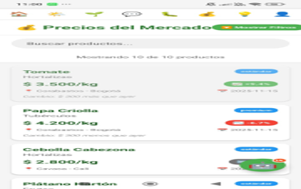
11 | Navegación superior | 11/11/2025 | El sistema debe mostrar tabs de navegación en la parte superior (40px desde arriba) con transiciones suaves | Tabs visibles en posición superior con íconos y labels: "Chatbot", "Análisis", "Precios", "Perfil". Padding superior de 90px en contenido. Transiciones animadas al cambiar de tab. Tab activo resaltado con color primario | APRUEBA
12 | Búsqueda de cultivos | 11/11/2025 | El usuario puede buscar información específica sobre cultivos en el chatbot usando palabras clave | Base de conocimiento incluye: Café, Papa, Tomate, Maíz, Plátano, Aguacate, Arroz, Caña de azúcar. Al preguntar "¿Cómo cultivar café?" el sistema identifica el cultivo y retorna: época de siembra, clima ideal, altitud (1200-2000 msnm), precipitación (1200-2500mm), pH suelo (5.0-6.0), ciclo de cultivo, cuidados principales | APRUEBA
13 | Geolocalización | 11/11/2025 | La app debe solicitar permisos de ubicación y usar coordenadas GPS para contextualizar respuestas del chatbot y alertas climáticas | Solicitud de permisos expo-location al iniciar. Coordenadas capturadas (lat: 4.60971, lon: -74.08175). Enviadas con consultas al backend. Respuestas del chatbot incluyen información regional: "En tu zona (Bogotá, altitud ~2600m) es ideal sembrar papa criolla...". Alertas climáticas específicas para la ubicación | APRUEBA

CASO DE PRUEBA ADMIN
CASO DE PRUEBA ADMINISTRADOR
 | TÍTULO DE LA PRUEBA | PRIORIDAD | ID DE CASO DE PRUEBA | NÚMERO DE PRUEBA | FECHA DE LA PRUEBA |  | CLAVE DE PRIORIDAD
 | ADMINISTRADOR AGROASSIST | ALTO | 3 | 4 | 11/11/2025 |  | BAJO
 | DESCRIPCIÓN DE LA PRUEBA |  | PRUEBA DISEÑADA POR | PRUEBA EJECUTADA POR | FECHA DE EJECUCIÓN |  | MEDIO
 | Se realiza prueba funcional de la carga de la página inicial e inicio de sesión al apartado del ADMIN (panel de administración de la base de datos y gestión de usuarios) |  | Juan Pablo Mazo | Juan Pablo Mazo | 11/11/2025 |  | ALTO

 | DESCRIPCIÓN DE LA PRUEBA |  | DEPENDENCIAS DE PRUEBA | CONDICIONES DE PRUEBA |  | CONTROL DE PRUEBAS
 | Se debe acceder a la url del backend http://localhost:3000 y que el apartado del ADMIN funcione correctamente para gestionar la base de datos de Supabase |  | Se debe contar con acceso a internet y credenciales de acceso de administrador (SUPABASE_SERVICE_ROLE_KEY en el backend) | Al ingresar al enlace establecido (http://localhost:3000) este debe cargar y redirigir a la documentación de la API con endpoints disponibles para administración

ID DE PASO | DESCRIPCIÓN DEL PASO | FECHA DE LA PRUEBA | RESULTADOS ESPERADOS | RESULTADOS REALES | APROBAR / REPROBAR | IMÁGENES
01 | Acceder al perfil del usuario administrador | 11/11/2025 | El sistema permite ingresar las credenciales de administrador (SERVICE_ROLE_KEY) para acceder a funciones administrativas del backend | Usuario administrador logueado en el sistema. Acceso a Supabase con SERVICE_ROLE que bypasea Row Level Security (RLS). Puede ver todos los usuarios registrados en la base de datos | APRUEBA | 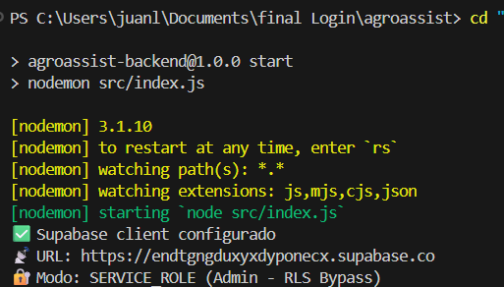
02 | Gestión de usuarios | 11/11/2025 | El administrador tiene el alcance de visualizar y administrar los usuarios registrados en la base de datos | Administración de usuarios completada. El administrador puede: Ver lista completa de usuarios (tabla usuarios en MySQL) Ver información: id, nombre, email, fecha_registro Asignar roles (usuario, premium, admin) Eliminar cuentas de usuarios Ver estadísticas: total usuarios registrados, usuarios activos hoy | APRUEBA | 
03 | Perfil usuario administrador | 11/11/2025 | Administración de usuarios: descarga de reportes, monitoreo en vivo y estadísticas de uso | El rol administrador tiene el alcance de: Descargar reportes CSV de usuarios registrados Ver log de consultas al chatbot en tiempo real (tabla consultas_chatbot) Monitorear uso de tokens de OpenAI por usuario Ver estadísticas: consultas por día, análisis de imágenes realizados, productos más consultados en precios Acceder a métricas de la base de datos MySQL y Supabase Ver mapa de calor de ubicaciones de usuarios | APRUEBA | 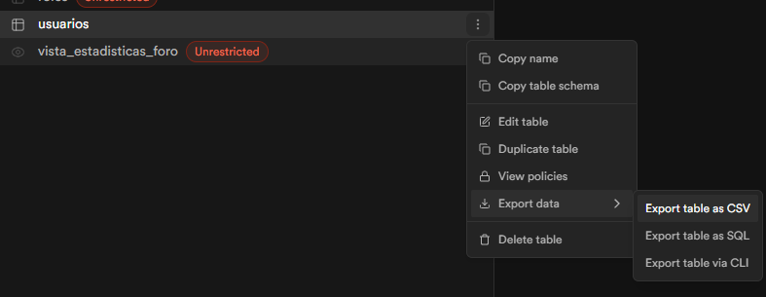
04 | Gestión de base de datos de cultivos | 11/11/2025 | El administrador puede agregar, editar o eliminar información de cultivos en la base de conocimiento del chatbot | Se puede visualizar y modificar la base de datos de cultivos (tabla cultivos). El administrador puede: Agregar nuevos cultivos con: nombre, época_siembra, clima_ideal, temperatura_min/max, altitud_min/max, precipitacion, pH_suelo, ciclo_cultivo, cuidados_principales, plagas_comunes Editar información existente de: Café, Papa, Tomate, Maíz, Plátano, Aguacate, Arroz, Caña de azúcar Eliminar cultivos obsoletos Actualización reflejada inmediatamente en respuestas del chatbot | APRUEBA | 
05 | Gestión de base de datos de plagas | 11/11/2025 | El administrador puede administrar la base de datos de plagas: agregar nuevas plagas, editar tratamientos y eliminar registros | Administración de tabla plagas completada. El administrador puede: Agregar nuevas plagas con: nombre_comun, nombre_cientifico, cultivos_afectados[], sintomas, nivel_severidad, tratamiento_recomendado, tratamiento_organico, prevencion Editar información de plagas existentes: Roya del café, Gota (Phytophthora), Minador de hoja, Broca del café, Tizón tardío, Gusano cogollero Ver estadísticas: plagas más detectadas por el modelo de IA Eliminar plagas no relevantes | APRUEBA | 
06 | Gestión de precios de mercado | 11/11/2025 | El administrador puede actualizar manualmente los precios de productos agrícolas y gestionar el histórico de precios | Gestión de tabla precios_mercado exitosa. El administrador puede: Ver todos los precios actuales: productName, currentPrice, previousPrice, market, region, date Actualizar precios manualmente: INSERT INTO precios_mercado VALUES (...) Ver histórico de precios por producto (últimos 30 días) Calcular automáticamente: priceChange, priceChangePercent Configurar alertas de precios para usuarios Ver mercados más consultados: Corabastos (Bogotá), FNC (Eje Cafetero), Cavasa (Cali) | APRUEBA

